Sheet1
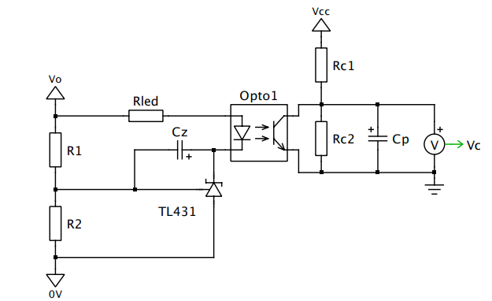
Parameters | Values | Units
Vout | 5 | V
Vref | 2.5 | V
R1 | 10000 | ohm
R2 | 10000 | ohm
Vled | 1.2 | V
Ik | 0.002 | A
Vk,min | 2.5 | V
Rled | 650 | ohm
CTR | 300 | %
Kp | 1.4125375446
Av | 3 | V/V
Rc | 306.04980133 | ohm
fz | 100 | Hz
fp | 5000 | Hz
Cz | 1.5923566879E-07 | F
Cp | 1.0405866502E-07 | F

